入力一覧表
令和７年度習志野市市民駅伝大会 長距離トライアル（小学生の部）

 | 所属
 | 所属長
 | 責任者
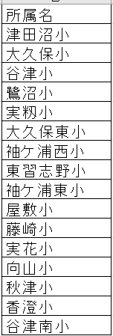
 | 責任者 連絡先 | 住所
 |  | 電話
 | ﾒｰﾙｱﾄﾞﾚｽ

出場競技№ | 男 子
 | 出場競技 | ﾅﾝﾊﾞｰ | 申請記録 | 氏 名 | ﾌﾘｶﾞﾅ | 所属名 | 学年 | 生年月日(西暦) | 国籍
例
7 | 1000m（小学男子） |  | 4.01.10 | 習志野 太郎 | ﾅﾗｼﾉ ﾀﾛｳ | 習志野小 |  | 2001.10.15 | JPN
7 | 1000m（小学男子）
7 | 1000m（小学男子）
7 | 1000m（小学男子）
7 | 1000m（小学男子）
7 | 1000m（小学男子）
7 | 1000m（小学男子） |  |  |  |  |  |  |  |  | ※地域スポーツクラブは クラブ名で入力
7 | 1000m（小学男子）
7 | 1000m（小学男子）
7 | 1000m（小学男子）
出場競技№ | 女 子
 | 出場競技 | ﾅﾝﾊﾞｰ | 申請記録 | 氏 名 | ﾌﾘｶﾞﾅ | 学校名 | 学年 | 生年月日(西暦) | 国籍
8 | 1000m（小学女子）
8 | 1000m（小学女子）
8 | 1000m（小学女子）
8 | 1000m（小学女子）
8 | 1000m（小学女子）
8 | 1000m（小学女子）
8 | 1000m（小学女子）
8 | 1000m（小学女子）
8 | 1000m（小学女子）

